Построение дов. интервала


 | 1) Найдите значения точечных оценок математического ожидания и стандартного отклонения

 | Математичческое ожидание x¯ = μ = |  |  |  | 9.6

 | Стандартное отклонение σ = s = |  |  |  | 4.1

 | 2) Постройте доверительный интервал для математического ожидания при известном стандартном отклонении (с помощью z-оценки).

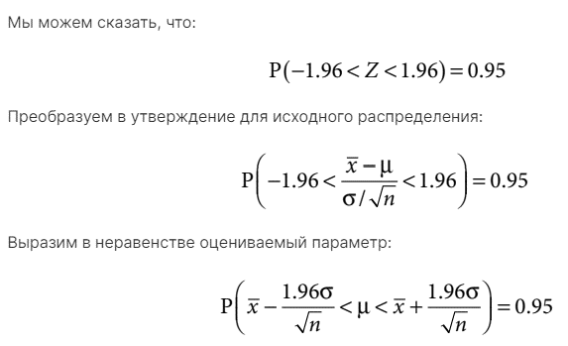
 | Количество измерений n = |  |  | 95
 | Известное стандартное отклонение σ = s = |  |  |  | 4.1
 | Пусть мой уровень доверия a = |  |  |  | 0.9

 | Вычисляю z-оценку

 | z-оценка = |  | 1.645

 | x¯ -z σ/√n | < | μ | < | x¯ + z σ/√n
Границы дов. Интервала с уровнем доверия = 0.9
 | 8.9198330857 | < | 9.6 | < | 10.301219546

Граница ошибки = |  | 0.7
Граница ошибки = расстояние от середины доверительного интеврала, до любой из его границ!

 | 3) Постройте доверительный интервал для математического ожидания при неизвестном стандартном отклонении (с помощью t-оценки).
 | T (большое) - Случайная велиичина
 | t-оценка (Конкретное значение случайной величины)

 | s = | 4.1
 | n = | 95
 | P(T<t) = | 0.9 | (Выбранный мною уровень доверия)
 | t | 1.290622708
 | x¯ = μ = | 9.6105263158
 | x¯ -t s/√n | < | μ | < | x¯ + t s/√n

 | 9.0685787817 | < | 9.6 | < | 10.15247385

Граница ошибки = |  | 0.5

 |  | При распределении Стьюдента Граница ошбики < чем при Нормальном распределении
 |  | Это значит, что Распределение Стьюдента лучше подходит для описания этого набора данных?
 |  | *Размер выборки = 95 эл.

